Sheet1
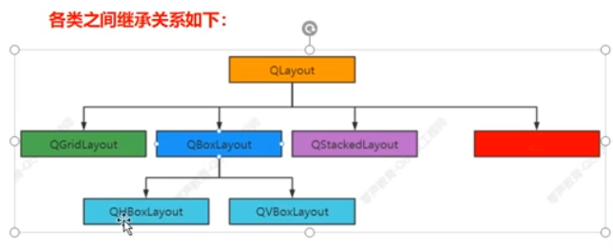
布局 间隔(Layouts Spacers)

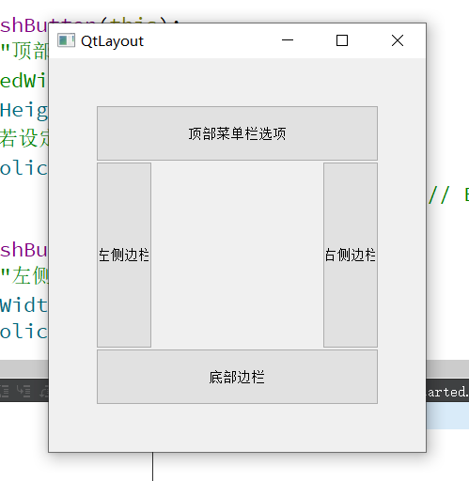
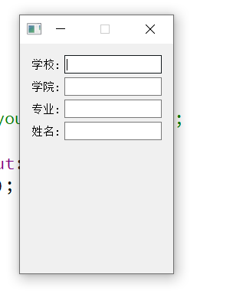
 | 组件布局、间隔 都可以在 ".ui"文件中手动实现
 |  |  | Grid Layout | Form layout
 | 1、布局
 |  | 水平布局
 |  | 垂直布局
 |  | 网格布局，代码实现
 |  | 表单布局，代码实现

 | 2、间隔
 |  | 水平间隔
 |  | 垂直间隔

 | 在Qt中，布局对象只能与继承自QWidget的部件对象（widgets对象）关联，
 | 而QMainWindow仅是一个窗口部件，不是继承自QWidget的部件对象。

Sheet2
